测试用例
测试类 | 测试项 | 测试项描述 | 测试步骤 | 测试记录 | 测试结果 | 备注 | 测试报文 | 测试结果截图
通信测试 | CAN0通信 | CAN收发、CAN ID过滤和busoff恢复是否正常 | 1、模块重新上电，通过UDS列表发送: 默认会话(0x10 0x01) 扩展诊断会话（0x10 0x03） 请求speed 1（0x27 0x01） 发送Key 2（0x27 0x02 0xfe 0xfe 0xfe 0xfe） CAN0接收列表配置（0x2E 0x99 0x99 0x00） 2、模块重新上电，通过UDS列表发送: 默认会话(0x10 0x01) 扩展诊断会话（0x10 0x03） 请求speed 1（0x27 0x01） 发送Key 2（0x27 0x02 0xfe 0xfe 0xfe 0xfe） 白名单过滤测试（0x2E 0x99 0x99 0x02） 3、外部分析仪分别发送 0x18FEF100、0x7A1 及名单外任意ID，PC查看 0x1CF00302 报文计数 4、busoff恢复：短接 CANH/CANL 后断开，观察报文停止与恢复 | 连接USBCAN-2E的CAN0和CAN1，查看CAN1报文，0x1CF00302报文随着can0发送帧ID为0x18FEF100的发送，计数增加。0x1CF00302报文随着can0发送帧ID为0x7A1的发送，计数增加。 | 短接之后CAN报文停止，断开之后CAN报文照常 | 操作：① 发 CAN0 接收列表配置（0x2E 0x99 0x99 0x00）；② 发硬件白名单测试（0x2E 0x99 0x99 0x02）后，用外部分析仪分别发送白名单内扩展帧 0x18FEF100、标准帧 0x7A1，以及一个名单外任意 ID。 现象：① 0x00 用例无报文输出，仅配置 can_info_cfg 生效；② 看 0x1CF00302 报文——发 0x18FEF100 时 extCnt 递增（扩展 ID 过滤生效），发 0x7A1 时 stdCnt 递增（标准 ID 过滤生效）。名单内能收到 = 硬件白名单有效；若白名单未配好，名单内 ID 也会被芯片 REJECT 拒收而计数为 0。 ⚠️ 注意：0x00 用例会 memset 清空并覆盖通讯层白名单，启用需谨慎。 | 0x1CF00302：[extCnt_L, extCnt_H, stdCnt_L, stdCnt_H] | 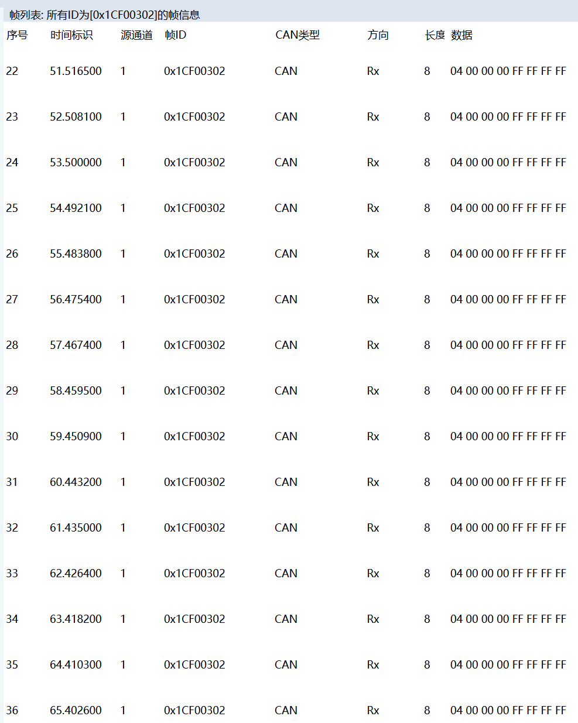
 | CAN1通信 | CAN收发、CAN ID过滤和busoff恢复是否正常 | 1、模块重新上电，通过UDS列表发送: 默认会话(0x10 0x01) 扩展诊断会话（0x10 0x03） 请求speed 1（0x27 0x01） 发送Key 2（0x27 0x02 0xfe 0xfe 0xfe 0xfe） busoff恢复测试（0x2E 0x99 0x99 0x03）） 2、硬件制造总线故障（短接 CAN_H/CAN_L 或断开总线）触发 busoff，再恢复总线 3、PC查看 0x1CF00303 报文 busoffState0/busoffState1（短接 CAN0 时 0x03 报文自动改走 CAN1 发送，PC 需切到 USBCAN 的 CAN1 通道观察) | 连接USBCAN-2E的CAN0和CAN1。短接CAN0制造 can0 busoff 时，0x1CF00303 报文改由 CAN1（私有CAN）发送，在 CAN1 通道观察状态；短接CAN1制造 can1 busoff 时，报文仍由 CAN0 发送，在 CAN0 通道观察状态。 | 短接之后CAN报文停止，断开之后CAN报文照常 | 操作：发 busoff 恢复测试（0x2E 0x99 0x99 0x03）；示波器探头接 X2-12，然后硬件制造总线故障（短接 CAN_H/CAN_L 或断开总线）触发 busoff，再恢复总线。 现象：① 0x1CF00303 报文 busoffState0（can0）/busoffState1（can1）由 0（正常）变 1（busoff 中），恢复后回 0——发送通道自适应：短接 CAN0 时报文改走 CAN1 仍能实时上报，不会因与 busoff 同通道而丢失； | 0x1CF00303：[busoffState0, busoffState1]，0=正常 1=busoff中；（busoffState0=can0，busoffState1=can1）。发送通道：can0 正常走 CAN0；can0 busoff 时自动改走 CAN1 | 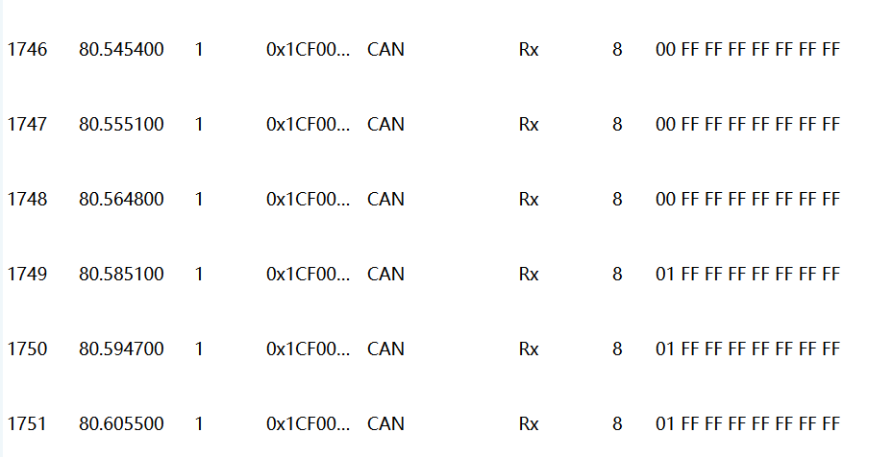
 | UART通信 | 通过UART收发数据是否正常 |  | 不涉及 |  | 不涉及（用例 0x01 为 UART 占位空函数，未实现，无输出）。 | 无
复位 | 软件复位 | 软件接口复位是否生效 | 1、通过 2、模块重新上电，通过UDS列表发送: 默认会话(0x10 0x01) 扩展诊断会话（0x10 0x03） 请求speed 1（0x27 0x01） 发送Key 2（0x27 0x02 0xfe 0xfe 0xfe 0xfe） 复位测试0（0x2E 0x99 0x99 0x10） can报文抓取0x1CF00310报文 3、发送 4、步骤2复位完成后，通过UDS列表发送： 默认会话(0x10 0x01) 扩展诊断会话（0x10 0x03） 请求speed 1（0x27 0x01） 发送Key 2（0x27 0x02 0xfe 0xfe 0xfe 0xfe） 复位测试1（0x2E 0x99 0x99 0x11） 5、can报文抓取0x1CF00311报文，查看复位原因 | 上位机发送复位测试0，接收到重启报文，0x1CF00310报文。 上位机发送复位测试1，接收到复位获取原因报文，0x1CF00311报文。 | pass | 操作：先发复位测试0（0x2E 0x99 0x99 0x10），再发复位测试1（0x2E 0x99 0x99 0x11）。 现象：① 0x1CF00310 报文计数从 1 递增到 99，计满后触发 system_reboot()，模块重启、计数清零重新开始；② 复位后 0x1CF00311 报出上次复位原因（4字节），看门狗复位时对应位为 1。 | 0x1CF00310：[rstFlag]；0x1CF00311：[resetReason 4字节] | 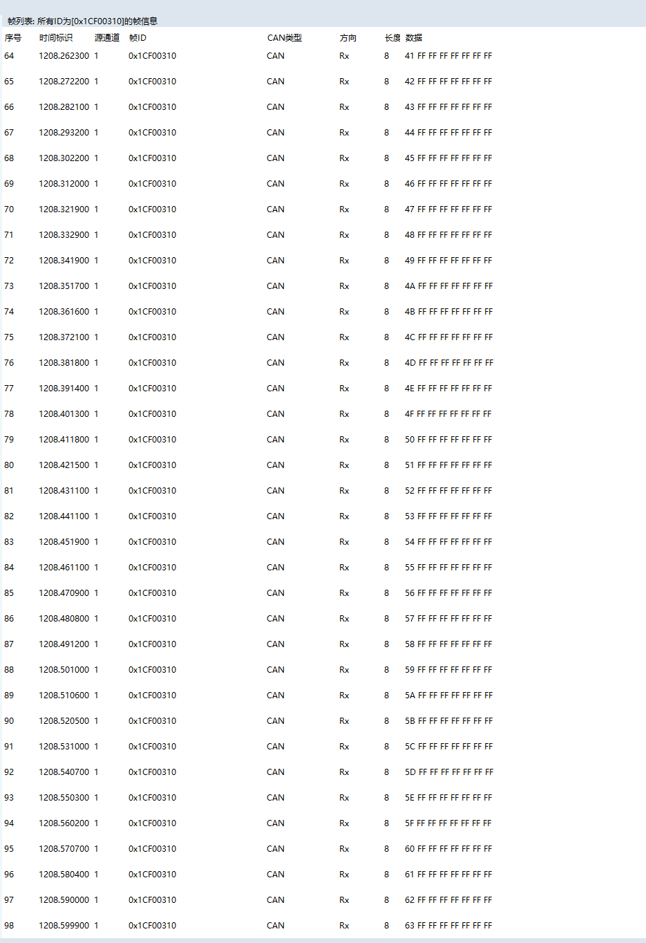 | 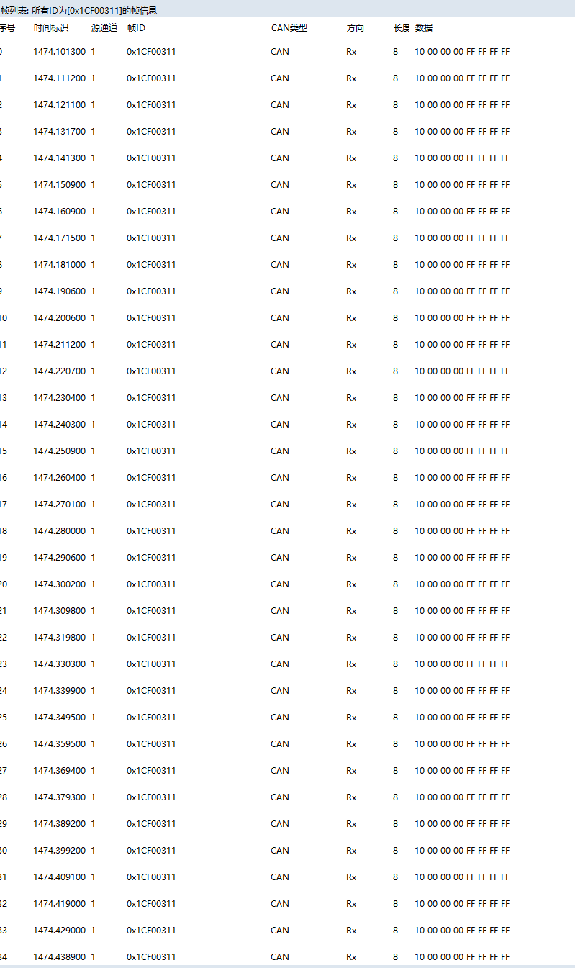
看门狗 | 软件看门狗 | 软件看门狗是否有效，超时时长测试。（复位时间确认） | 1、模块重新上电，通过UDS列表发送: 默认会话(0x10 0x01) 扩展诊断会话（0x10 0x03） 请求speed 1（0x27 0x01） 发送Key 2（0x27 0x02 0xfe 0xfe 0xfe 0xfe） 看门狗测试（0x2E 0x99 0x99 0x21） 2、PC查看can报文，0x1CF00321， | 上位机发送看门狗测试0，接收到看门狗报文0X1CF00321 | PASS | 操作：发看门狗测试（0x2E 0x99 0x99 0x21）后只喂硬狗、不喂软狗；示波器探头接 X2-12。 现象：0x1CF00321 报文计数递增一段时间后停止（软狗超时），随后模块复位；X2-12 先保持高电平、复位后回低电平，高电平脉宽 = 软狗复位时间。 | 0x1CF00321：[cnt_L, cnt_H] | 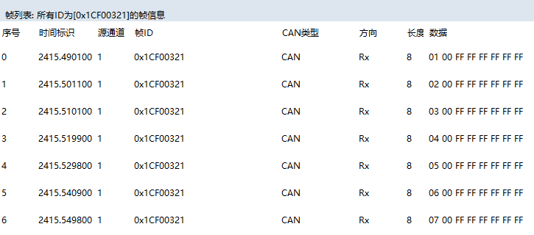 | 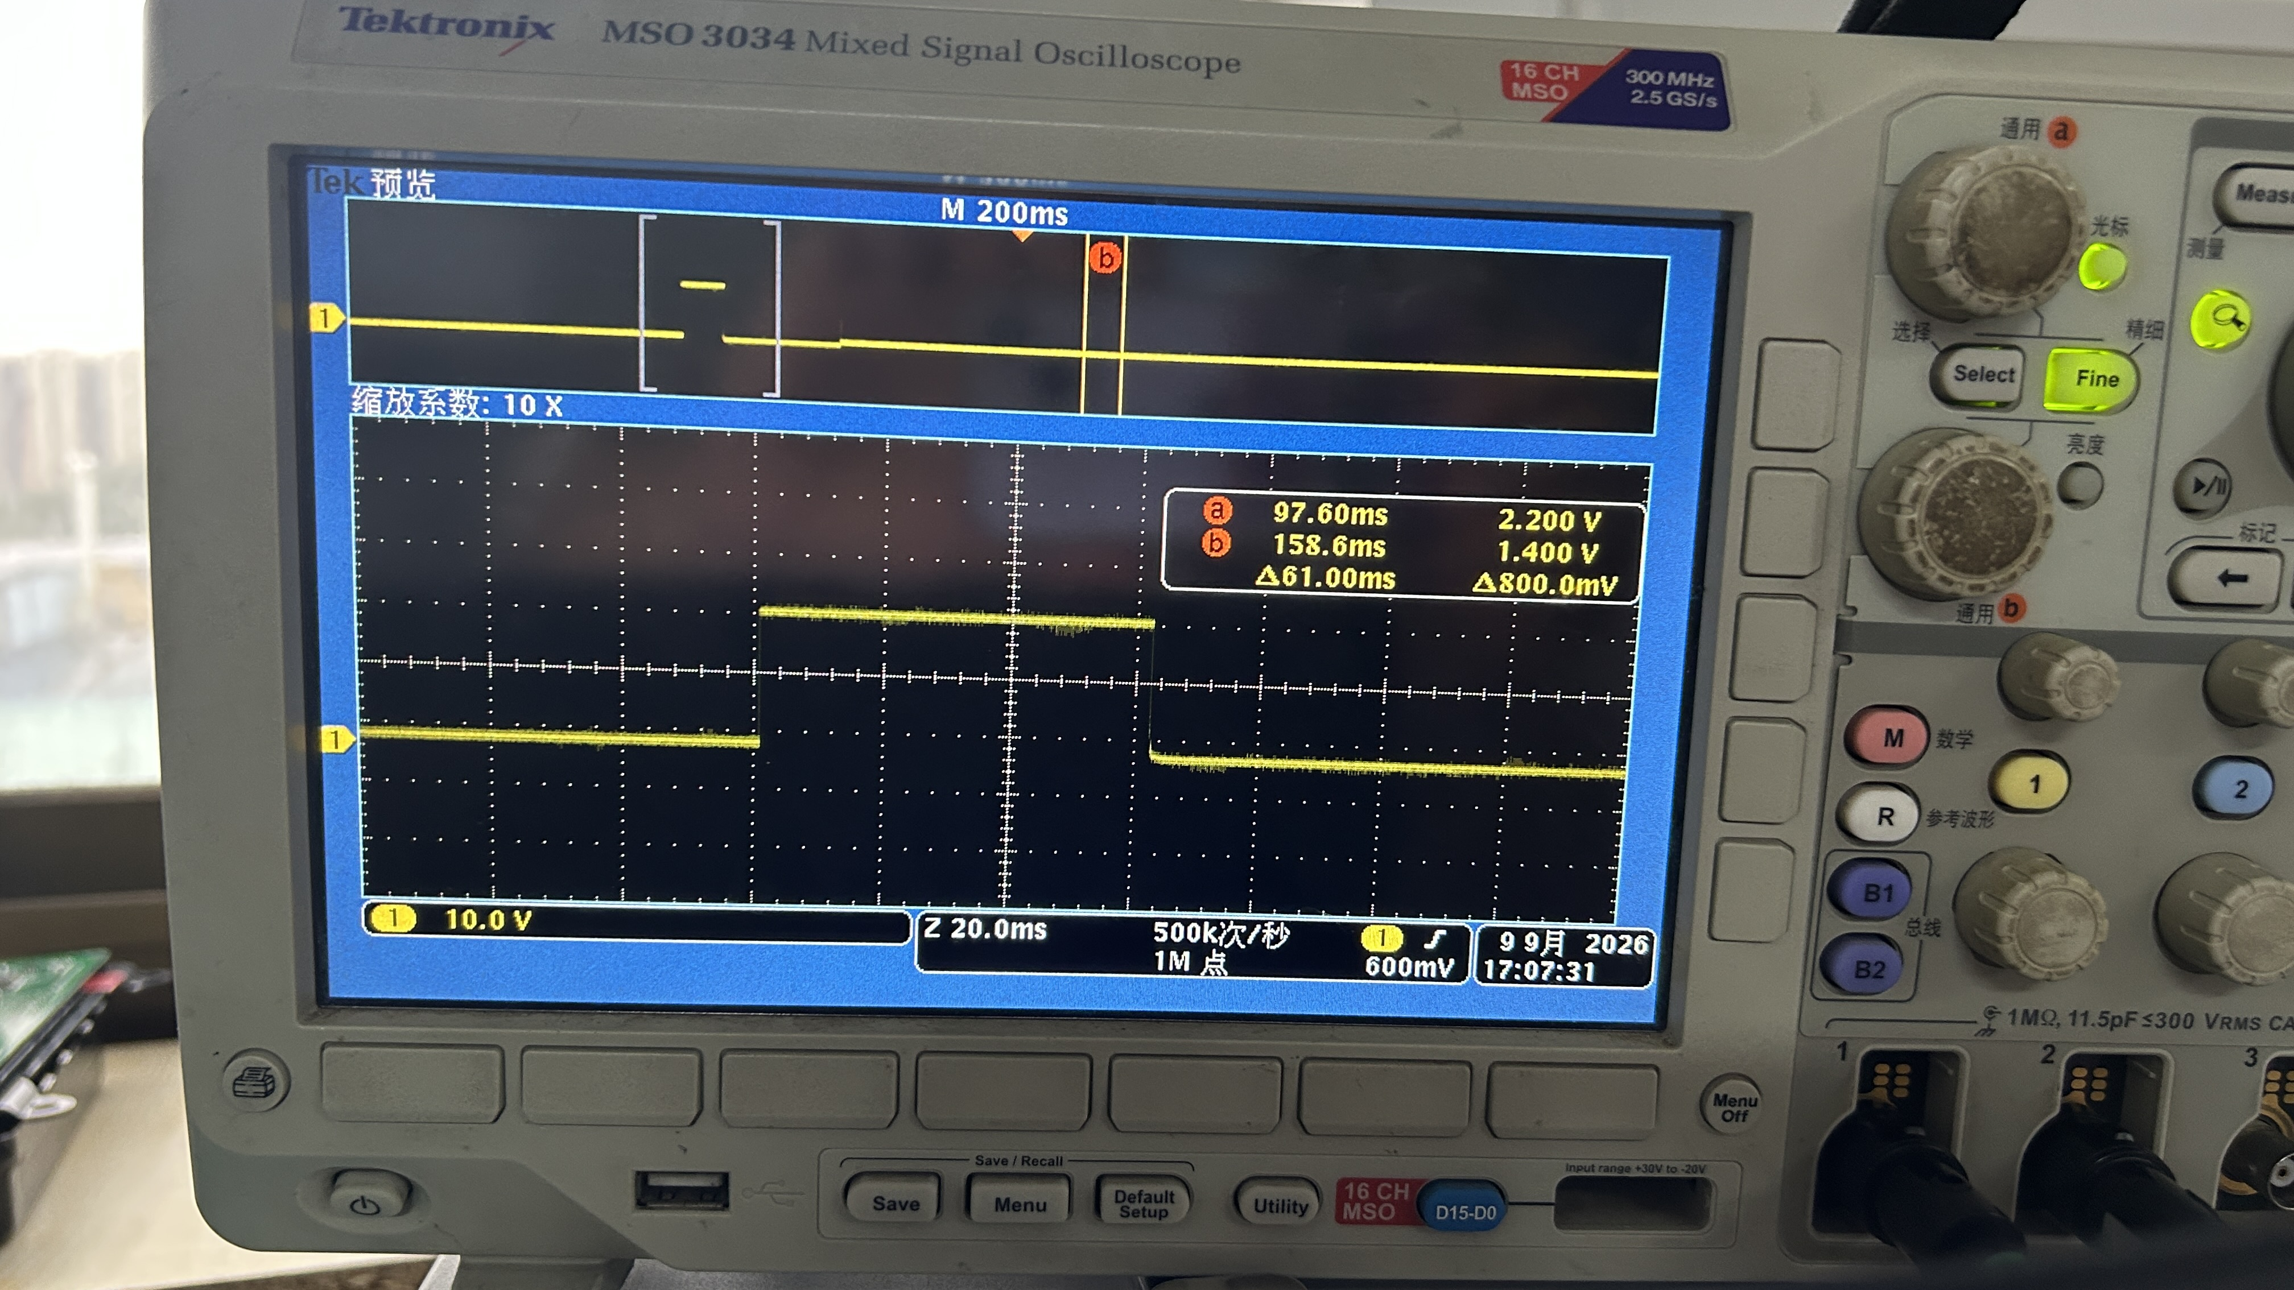
 | 硬件看门狗 | 硬件看门狗是否有效，超时时长测试（复位时间确认） | 1、模块重新上电，通过UDS列表发送: 默认会话(0x10 0x01) 扩展诊断会话（0x10 0x03） 请求speed 1（0x27 0x01） 发送Key 2（0x27 0x02 0xfe 0xfe 0xfe 0xfe） 看门狗测试（0x2E 0x99 0x99 0x20） 2、PC查看can报文，0x1CF00320， | 上位机发送看门狗测试0，接收到看门狗报文0X1CF00320 | PASS | 操作：发看门狗测试（0x2E 0x99 0x99 0x20）后只喂软狗、不喂硬狗；示波器探头接 P5.0。 现象：0x1CF00320 报文计数递增一段时间后停止（硬狗超时），随后模块复位；P5.0 先保持高电平、复位后回低电平，高电平脉宽 = 硬狗复位时间。 | 0x1CF00320：[cnt_L, cnt_H] | 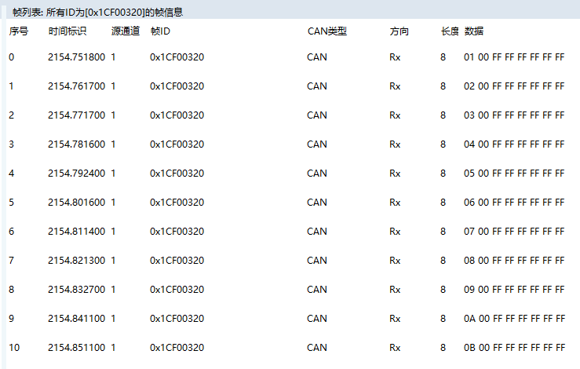 | 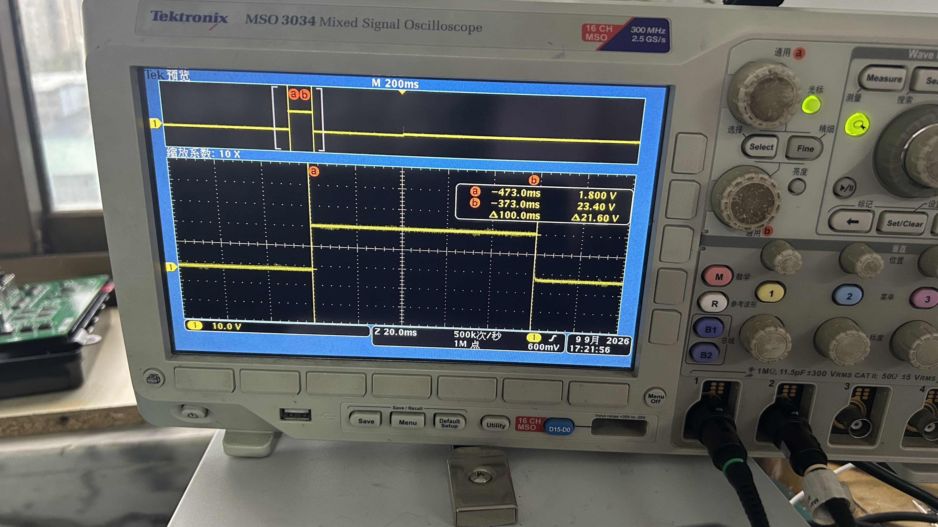
定时器（timer） | 10ms timer | 10ms主任务timer是否准确 | 1、模块重新上电，通过UDS列表发送: 默认会话(0x10 0x01) 扩展诊断会话（0x10 0x03） 请求speed 1（0x27 0x01） 发送Key 2（0x27 0x02 0xfe 0xfe 0xfe 0xfe） 定时器测试（0x2E 0x99 0x99 0x30） 2、PC查看can报文，0x1CF00330， | 上位机发送10mstimer测试，接收到0X1CF00330，报文在0/1之间变化，时间标识每10ms计数一次。 | PASS | 操作：发定时器测试（0x2E 0x99 0x99 0x30）；示波器探头接 X2-12。 现象：0x1CF00330 报文值在 0/1 间交替变化；X2-12 每 10ms 翻转一次，示波器测得方波周期为 20ms，即验证 10ms 定时精度。 | 0x1CF00330：[timerCnt 4字节]，值 0/1 交替
输出（GPO） | 继电器控制 | 继电器是否受控 | 1、模块重新上电，通过UDS列表发送: 默认会话(0x10 0x01) 扩展诊断会话（0x10 0x03） 请求speed 1（0x27 0x01） 发送Key 2（0x27 0x02 0xfe 0xfe 0xfe 0xfe） GPO测试（0x2E 0x99 0x99 0x40) | 上位机发送GPO测试，接收到0X1CF00340, | PASS | 操作：发 GPO 测试（0x2E 0x99 0x99 0x40）。 现象：0x1CF00340 报文 phase 字节按 0→1→2 循环，对应UBA 三阶段动作：全开→全关→恢复默认；现场用万用表量对应供电脚通断。 补充：如需验证继电器故障检测，发继电器故障测试（0x2E 0x99 0x99 0x42），看 0x1CF00342 报文 PSWErrRelay 字节——正常 = 0，故障 = 1。 | 0x1CF00340：[phase, gpoFlag_L, gpoFlag_H] | 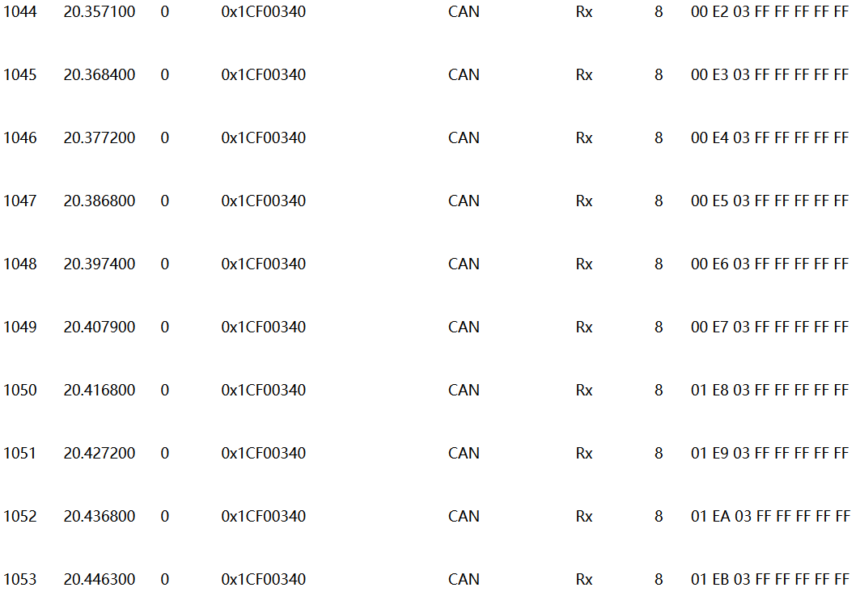
输入（GPI） | X3_11开关信号 | 接收开关信号是否正常 | 1、模块重新上电，通过UDS列表发送: 默认会话(0x10 0x01) 扩展诊断会话（0x10 0x03） 请求speed 1（0x27 0x01） 发送Key 2（0x27 0x02 0xfe 0xfe 0xfe 0xfe） GPI测试（0x2E 0x99 0x99 0x41） 2、PC接收0x1CF00341报文 | 上位机发送GPI测试，接收到0X1CF00341。 |  | 操作：发 GPI 测试（0x2E 0x99 0x99 0x41），拨动/通断 X3-11 对应开关。 现象：0x1CF00341 报文对应状态字节随开关动作 0/1 变化。 注意：计时引脚已迁至 X2-12，不再占用 TRABS_IN，本用例已恢复执行。 | 0x1CF00341：[HSA_R_IN, ASR_M_IN, TRABS_IN]
 | X3_14开关信号 | 接收开关信号是否正常 |  |  |  | 操作：通断 X3-14 对应开关。 现象：0x1CF00341 报文对应位随开关动作 0/1 变化。 | 0x1CF00341
车姿（ESC） | 横摆角速度（需要测试） | 横摆角速度信号和方向测试 | 不涉及 | 不涉及（本工程 PSW 层无 0x50/0x51 车姿（ESC）用例，未实现） | 不涉及 | 不涉及 | 不涉及 | 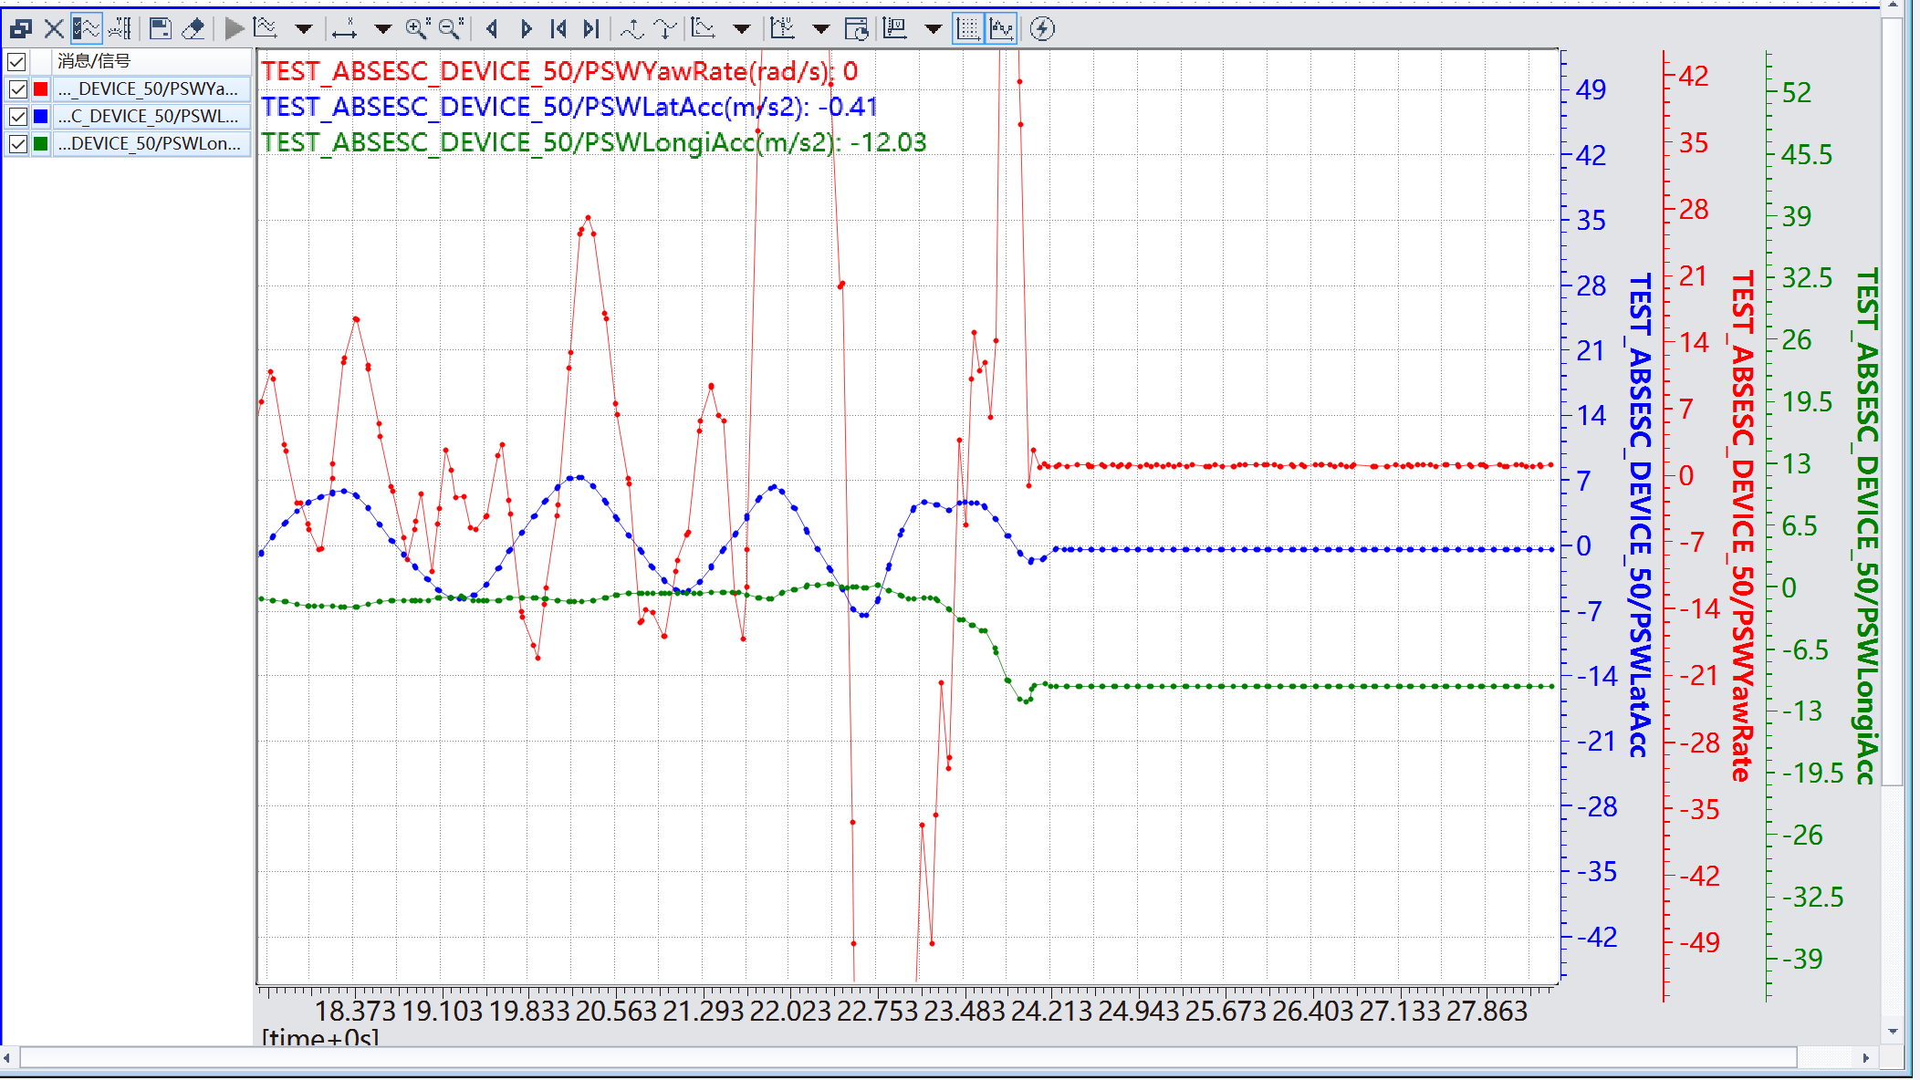
 | 横向加速度（需要测试） | 横向加速度信号和方向测试 |  |  |  | 不涉及 | 不涉及
 | 纵向加速度（需要测试） | 纵向加速度信号和方向测试 |  |  |  | 不涉及 | 不涉及 | 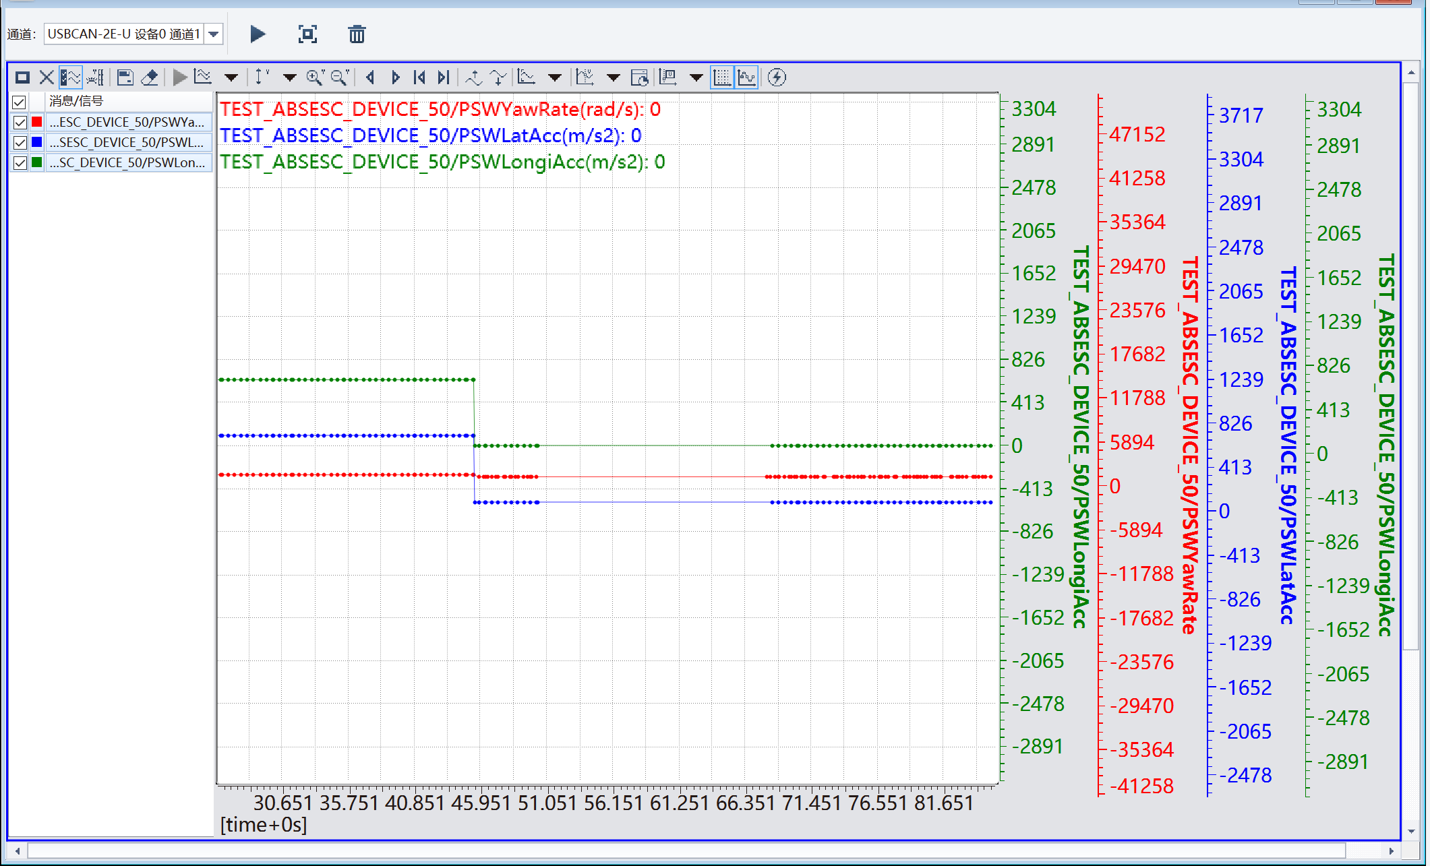
 | 标定测试、反标定测试（需要测试） | 标定和反标定命令是否有效 |  |  |  | 不涉及 | 不涉及
存储 | EEPROM 读写耗时（前256字节） | EEPROM 读写耗时测试：写256/读256/单字节写/单字节读 | 1、模块重新上电，通过UDS列表发送: 默认会话(0x10 0x01) 扩展诊断会话（0x10 0x03） 请求speed 1（0x27 0x01） 发送Key 2（0x27 0x02 0xfe 0xfe 0xfe 0xfe） eeprom测试0（0x2E 0x99 0x99 0x60）（单一用例完成全部 EEPROM 耗时测试，只测前 256 字节） 2、示波器探头接X2-12，用例以 6s 周期自动循环 3、X2-12上依次出现 4 个低电平脉冲（间隔约 1s），分别测量其宽度：①写256字节耗时 ②读256字节耗时 ③单字节写耗时 ④单字节读耗时 4、pc接收 0x1CF00360 报文 [phase, PSWErrFlash]，phase 1~4 标识当前处于哪个测量项 | 上位机发送 eeprom测试0（0x2E 0x99 0x99 0x60），示波器在 X2-12测得 4 个低电平脉冲，分别记录写256字节、读256字节、单字节写、单字节读各自耗时。 | pass | 操作：发 eeprom测试0（0x2E 0x99 0x99 0x60）（原 0x61/0x62/0x66 用例已合并删除，EEPROM 测试统一由本用例完成）；示波器探头接 X2-12。 现象：用例按 6s 周期循环，X2-12 上依次出现 4 个低电平脉冲（间隔约 1s），脉宽分别为：①写 256 字节耗时 ②读 256 字节耗时 ③单字节写耗时 ④单字节读耗时。0x1CF00360 报文 phase 字节 1~4 对应上述四项，PSWErrFlash 正常为 0。 说明：测试前自动备份前 256 字节（ERR_CODE 128B + ASW 配置 128B），测试结束自动恢复，不破坏原有故障码与配置数据。 | 0x1CF00360/0x1CF0036F（写标记）、0x1CF00361（读标记）、0x1CF00366/0x1CF00367（读回数据，每8字节一组）、0x1CF00362：[PSWErrFlash] | 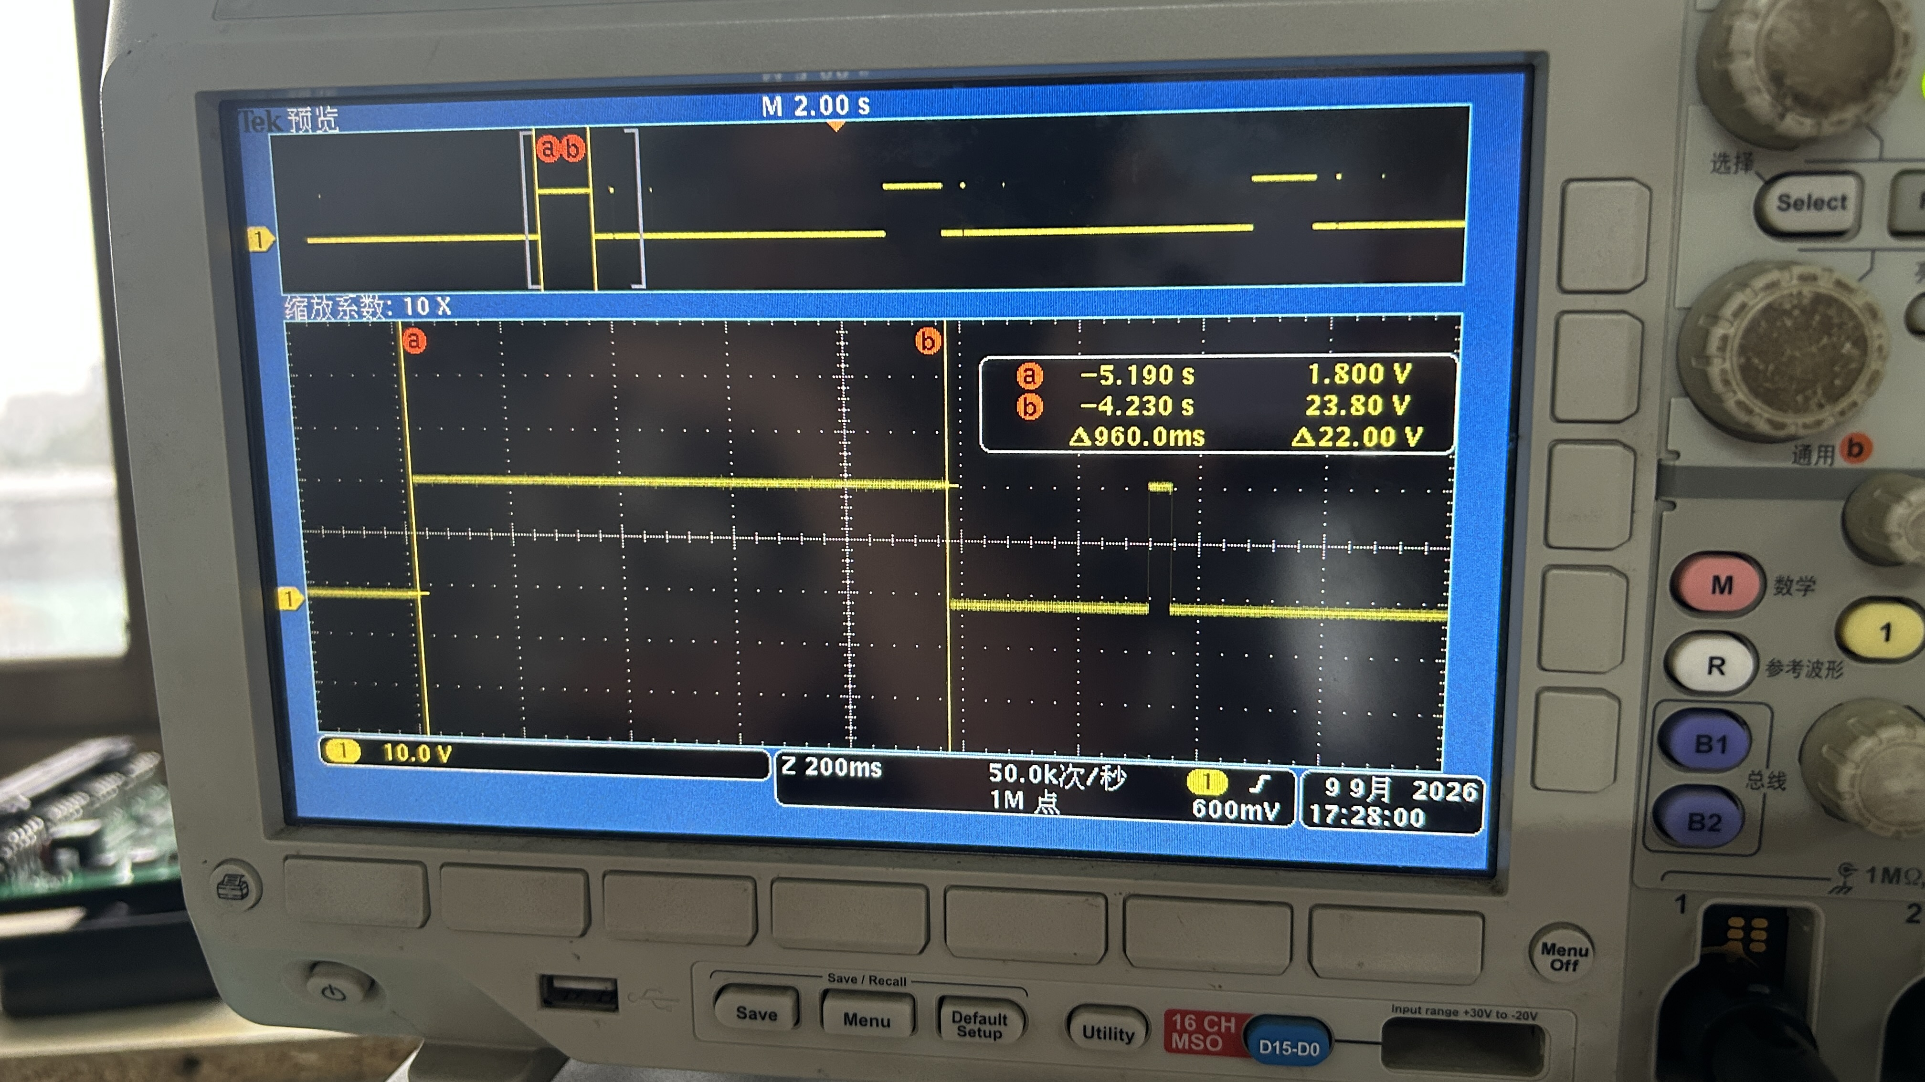 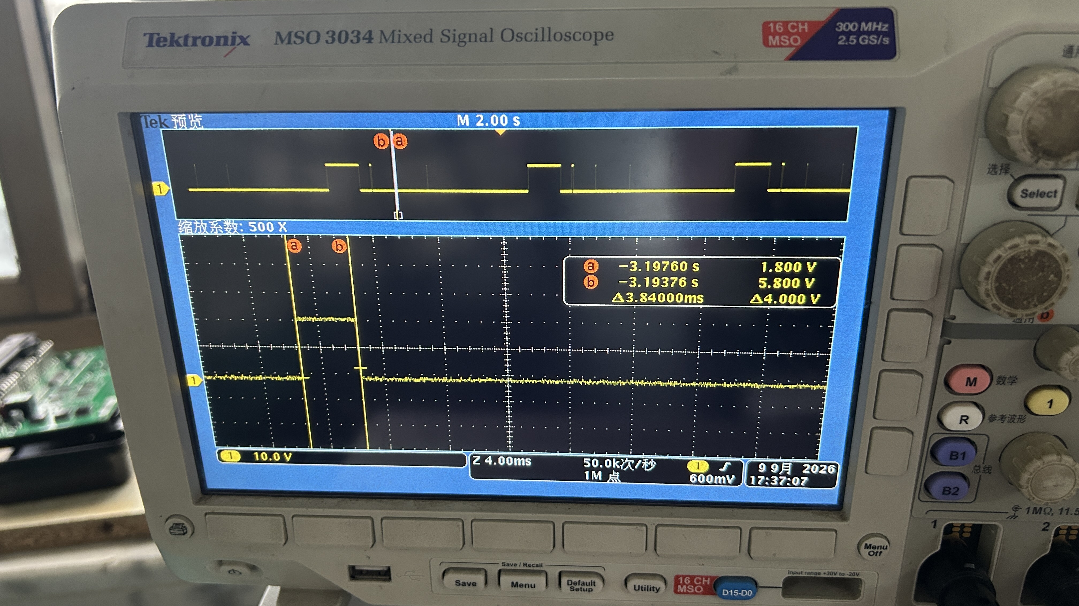 | 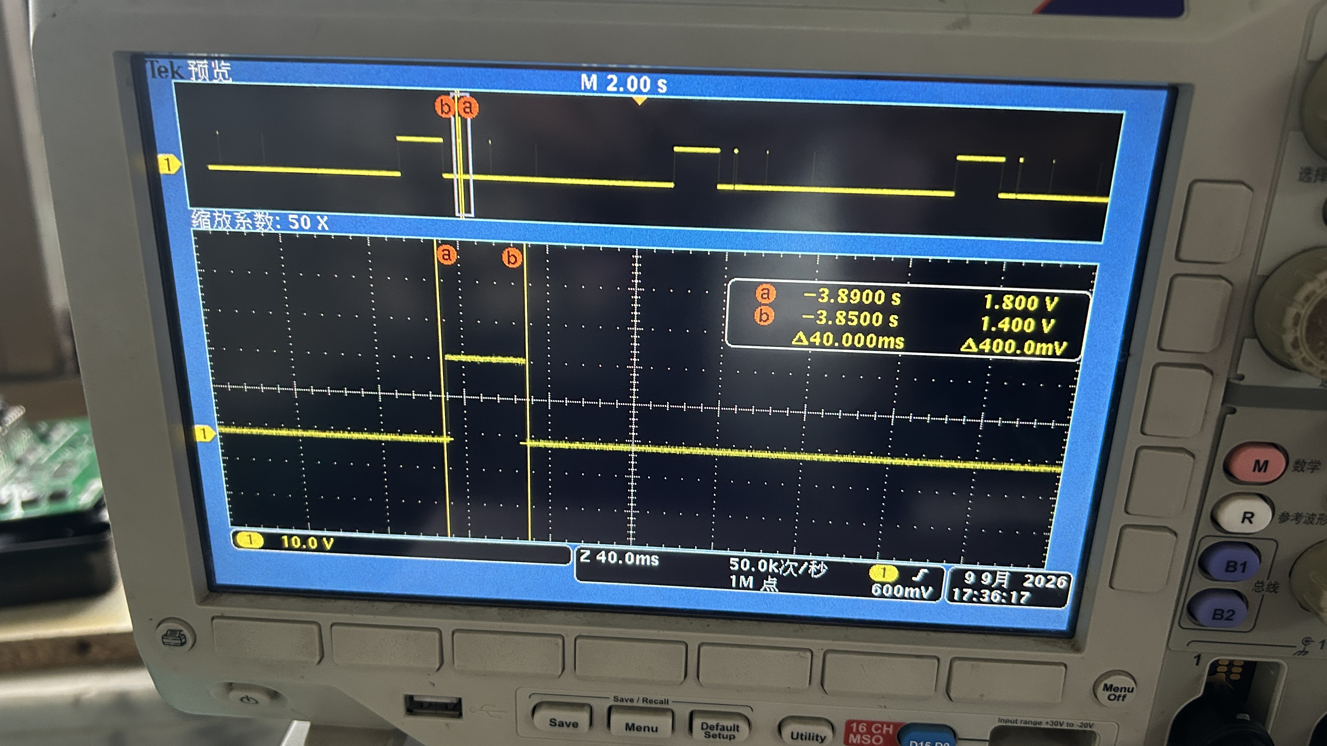 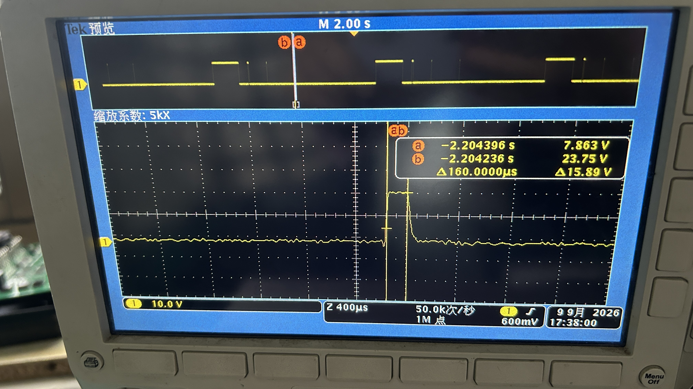
模拟信号（ADC） | V30电采集 | V30电采集是否准确 | 1、模块重新上电，通过UDS列表发送: 默认会话(0x10 0x01) 扩展诊断会话（0x10 0x03） 请求speed 1（0x27 0x01） 发送Key 2（0x27 0x02 0xfe 0xfe 0xfe 0xfe） ADC测试（0x2E 0x99 0x99 0x70） 2、实时曲线监测_70_ADC_testCase下的V30电信号（PSWvBat）、调节电源电压为17V、27V和33V 3、监测_70_ADC_testCase下的V30高电故障信号（PSWErrVbatHi），调节电源电压为33V 4、监测_70_ADC_testCase下的V30低电故障信号（PSWErrVbatLo），调节电源电压为17V 5、实时曲线监测_70_ADC_testCase下的VPOWER电信号（PSWvIgn）、调节电源电压为17V、27V和33V 6、监测_70_ADC_testCase下的VPOWER高电故障信号（PSWErrVpwrHi），调节电源电压为33V 7、监测_70_ADC_testCase下的VPOWER低电故障信号（PSWErrVpwrLo），调节电源电压为17V | 上位机发送V30和VPOVER测试， 电源电压分别设置为17V，24v，33v 接收到CAN报文0X1CF00370 三种情况V30，VPOVER都能正常报警。 | PASS | 操作：发 ADC 测试（0x2E 0x99 0x99 0x70），可调电源分别设 17V、24V、33V，实时曲线监测 PSWvBat / PSWvIgn。 现象：0x1CF00370 报文电压值跟随电源实际电压；33V 时高电故障位（ErrVbatHi/ErrVpwrHi）置 1，17V 时低电故障位（ErrVbatLo/ErrVpwrLo）置 1，24V 正常时故障位全 0。 | 0x1CF00370：[vBat_L, vBat_H, ErrVbatLo, ErrVbatHi, vIgn_L, vIgn_H, ErrVpwrLo, ErrVpwrHi]
 | VPOWER采集 | VPOWER电采集是否准确 |  |  |  | 操作：与 V30 同一用例（0x70），监测 PSWvIgn。 现象：VPOWER 电压跟随电源变化，33V 报高电故障、17V 报低电故障，正常范围故障位为 0。 | 0x1CF00370 | 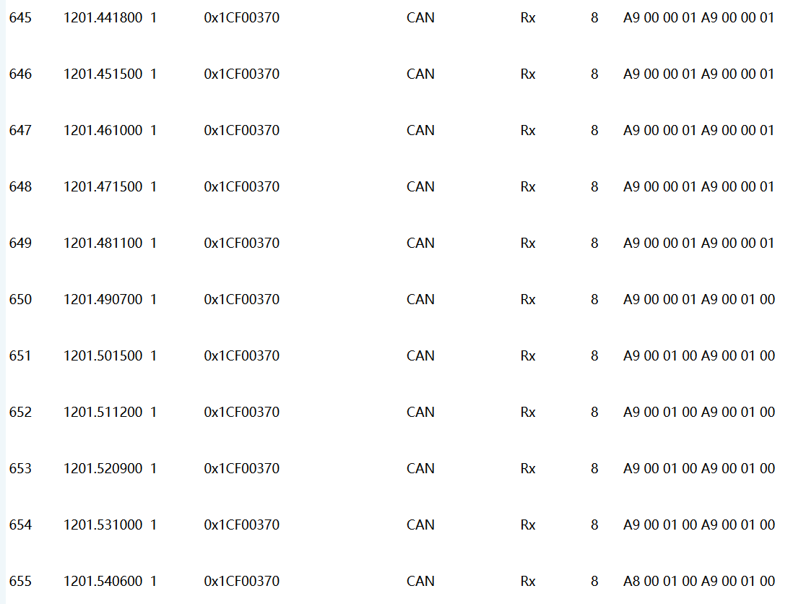
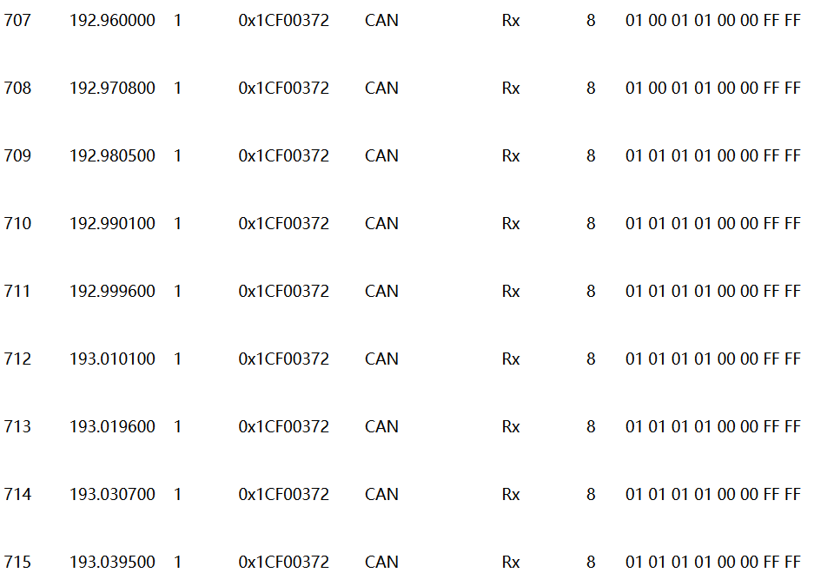
 | 左前轮速传感器（开路故障和短路故障分开测） | 传感器开短路故障、间隙过大故障识别是否准确 | 1、模块重新上电，通过UDS列表发送: 默认会话(0x10 0x01) 扩展诊断会话（0x10 0x03） 请求speed 1（0x27 0x01） 发送Key 2（0x27 0x02 0xfe 0xfe 0xfe 0xfe） ADC测试（0x2E 0x99 0x99 0x72） 2、pc接收报文0x1CF00372报文， | 上位机发送轮速传感器测试，接收到0X1CF00372,四路轮速传感器正常通报开路短路故障。 | PASS | 操作：发轮速传感器测试（0x2E 0x99 0x99 0x72），分别做：拔掉左前传感器（开路）、短接传感器两端（短路）、加大传感器间隙。 现象：0x1CF00372 报文 FL 字节 bit0（开路）/bit1（短路）/bit2（间隙）对应置 1，恢复正常后清 0；无故障时全 0。 | 0x1CF00372：[FL, FR, RL, RR, XL, XR]，每字节 bit0=开路 bit1=短路 bit2=间隙
 | 右前轮速传感器 | 传感器开短路故障、间隙过大故障识别是否准确 |  |  |  | 操作：同左前，对右前传感器做开路/短路/间隙试验。 现象：0x1CF00372 报文 FR 字节对应 bit 置 1，恢复后清 0。 | 0x1CF00372
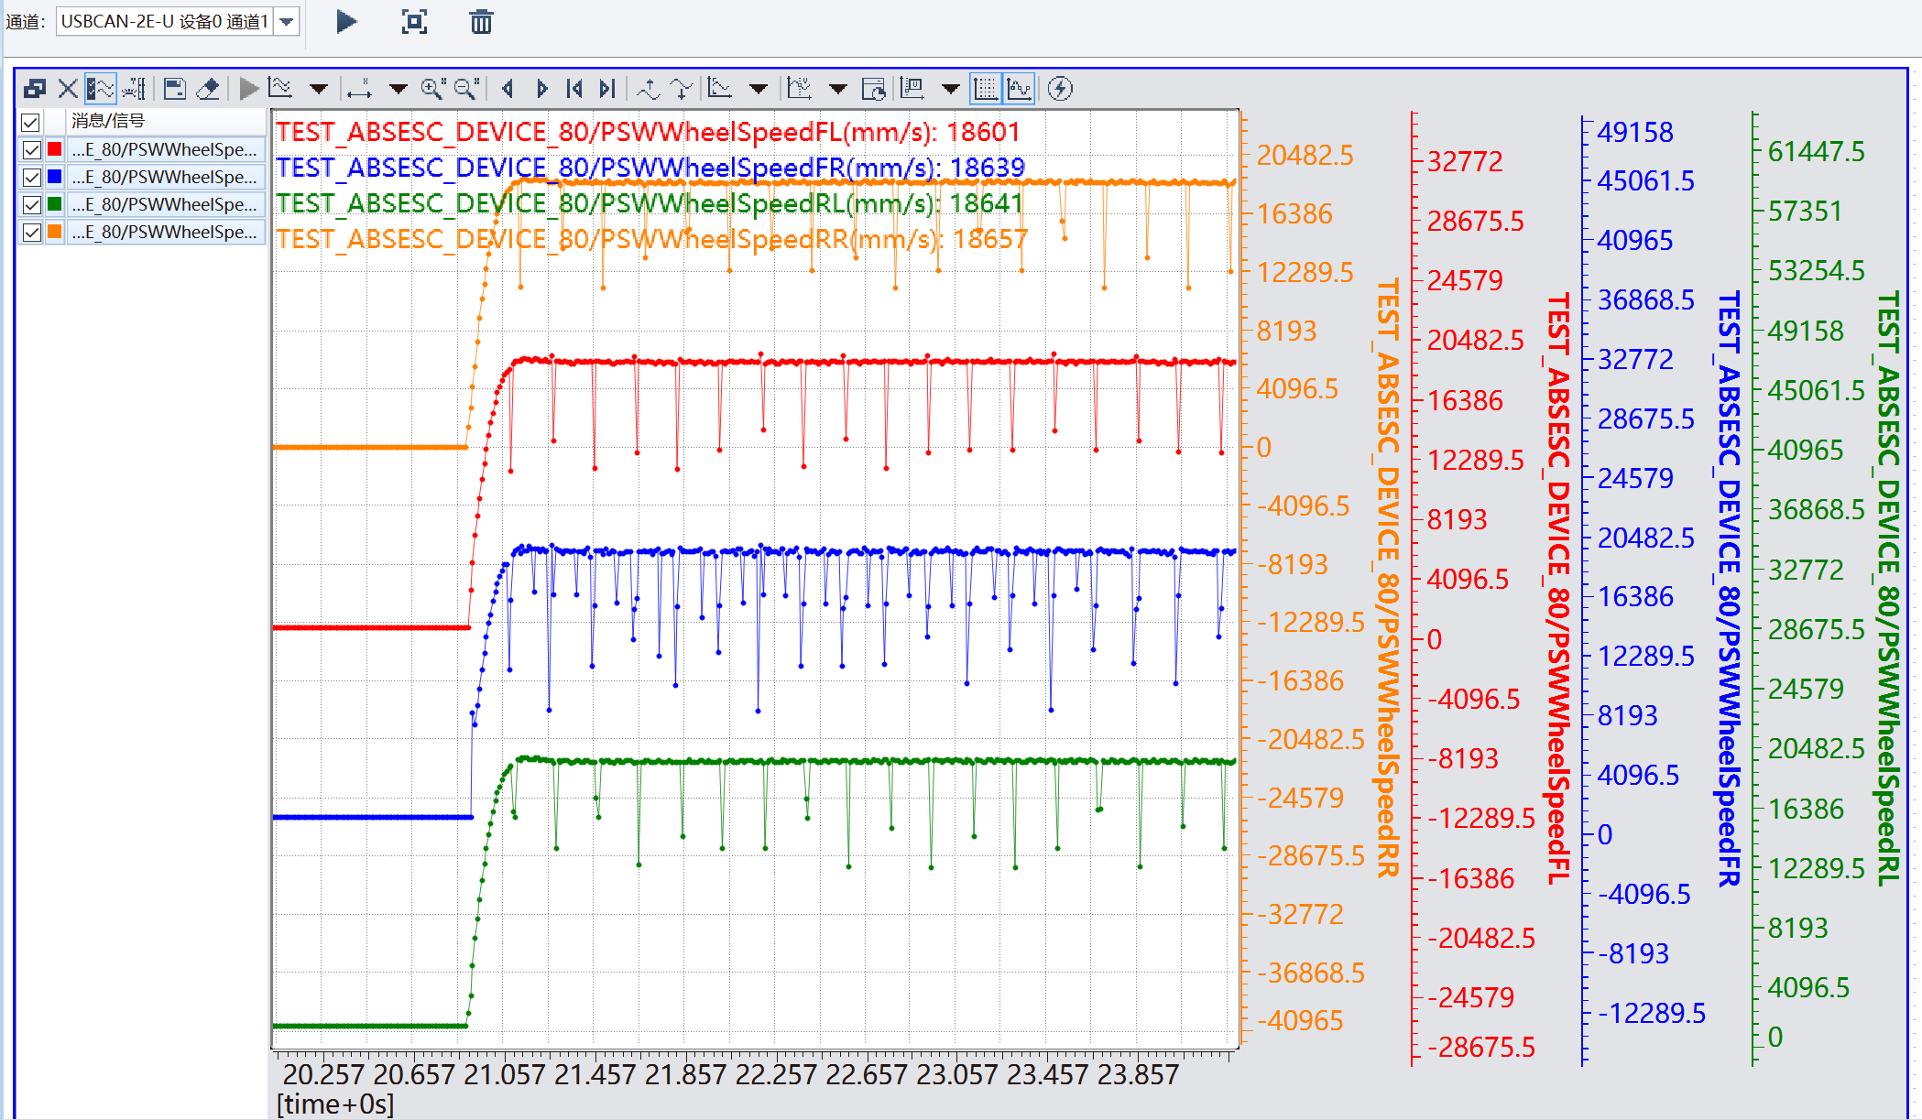
 | 左后轮速传感器 | 传感器开短路故障、间隙过大故障识别是否准确 |  |  |  | 操作：同左前，对左后传感器做开路/短路/间隙试验。 现象：0x1CF00372 报文 RL 字节对应 bit 置 1，恢复后清 0。 | 0x1CF00372
 | 右后轮速传感器 | 传感器开短路故障、间隙过大故障识别是否准确 |  |  |  | 操作：同左前，对右后传感器做开路/短路/间隙试验。 现象：0x1CF00372 报文 RR 字节对应 bit 置 1，恢复后清 0。 | 0x1CF00372
 | 左辅助桥轮速传感器 | 传感器开短路故障、间隙过大故障识别是否准确 |  |  |  | 辅助桥不涉及。如涉及，操作同上，看 0x1CF00372 报文 XL 字节。 | 0x1CF00372
 | 右辅助桥轮速传感器 | 传感器开短路故障、间隙过大故障识别是否准确 |  |  |  | 辅助桥不涉及。如涉及，操作同上，看 0x1CF00372 报文 XR 字节。 | 0x1CF00372
 | 前桥压力传感器（开路故障和短路故障分开测） | 传感器故障识别是否准确 | 1、模块重新上电，通过UDS列表发送: 默认会话(0x10 0x01) 扩展诊断会话（0x10 0x03） 请求speed 1（0x27 0x01） 发送Key 2（0x27 0x02 0xfe 0xfe 0xfe 0xfe） ADC测试（0x2E 0x99 0x99 0x71） 2、实时曲线监测_71_ADC_testCase下的前桥压力信号（PSWBrkPreX2_7），后桥压力信号（PSWBrkPreX3_10）对比信号和压力表上的值。 3、重新执行步骤1 4、实时曲线监测_71_ADC_testCase下的前桥压力传感器故障信号（PSWfErrPreX2_7），后桥压力传感器故障信号（PSWfErrPreX3_10），断开压力传感器。 5、重新执行步骤1 6、实时曲线监测_71_ADC_testCase下的前桥压力传感器故障信号（PSWfErrPreX2_7），后桥压力传感器故障信号（PSWfErrPreX3_10），短路压力传感器。 | 上位机发送轮速传感器测试，接收到0X1CF00371,前后桥压力传感器正常通报故障。 | PASS | 操作：发 ADC 测试（0x2E 0x99 0x99 0x71）。① 打气压，曲线监测 PSWBrkPreX2_7 与压力表对比；② 重新执行步骤1后断开前桥压力传感器；③ 重新执行步骤1后短接传感器。 现象：① 0x1CF00371 报文压力值与压力表读数一致，故障位为 0；② 开路后前桥故障位（fErr）置 1；③ 短路后故障位置 1，恢复后清 0。 | 0x1CF00371：[BrkPreX2_7_L, H, fErr, 0, BrkPreX3_10_L, H, fErr, 0] | 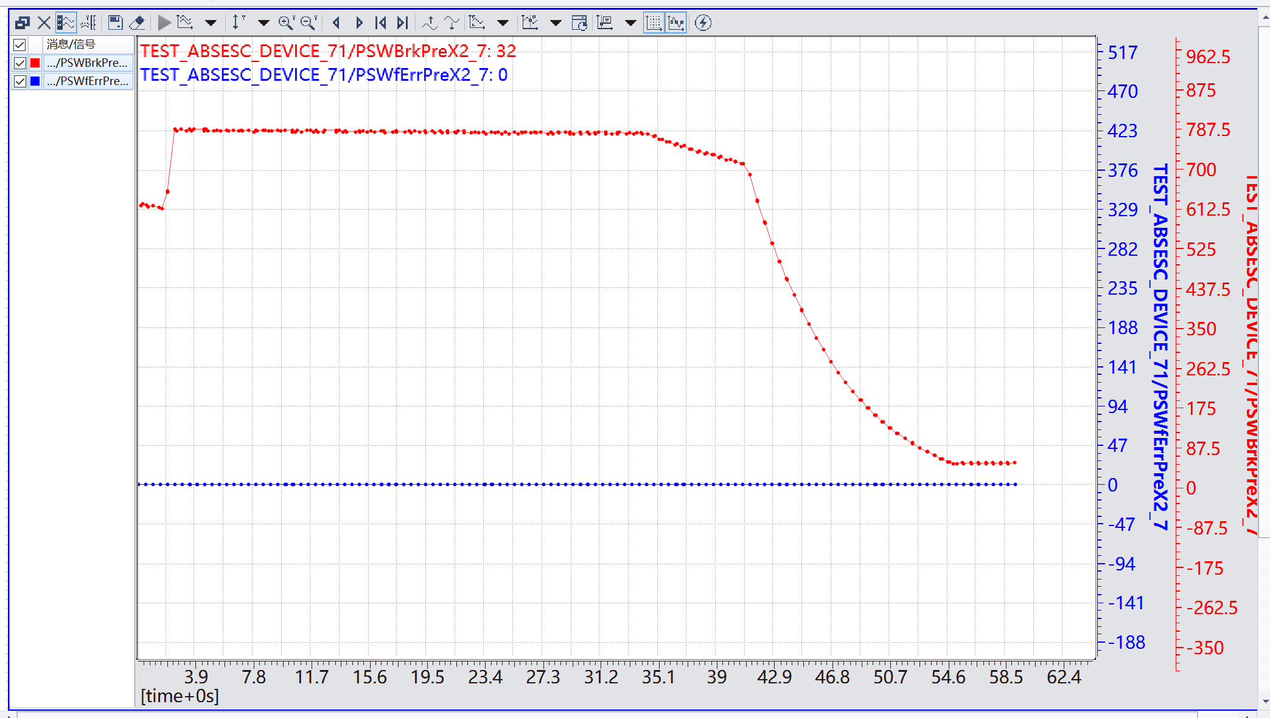
 | 后桥压力传感器（开路故障和短路故障分开测） | 传感器故障识别是否准确 |  |  |  | 操作：同前桥，对后桥压力传感器（PSWBrkPreX3_10）做对比、开路、短路试验。 现象：0x1CF00371 报文后桥压力值与压力表一致，断开/短接时后桥故障位置 1，恢复后清 0。 | 0x1CF00371 | 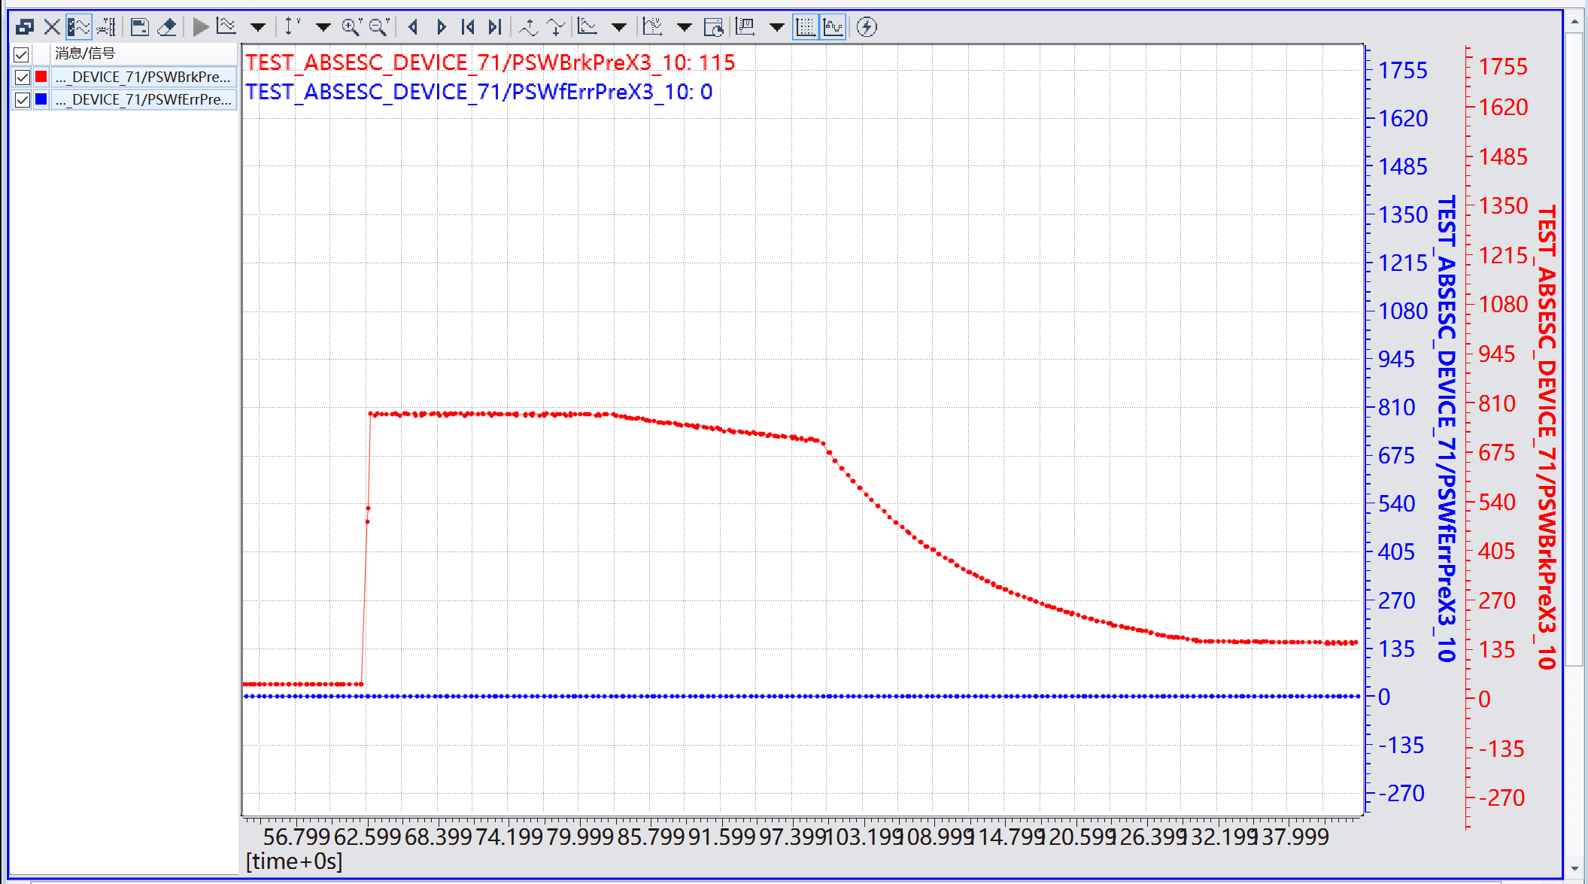
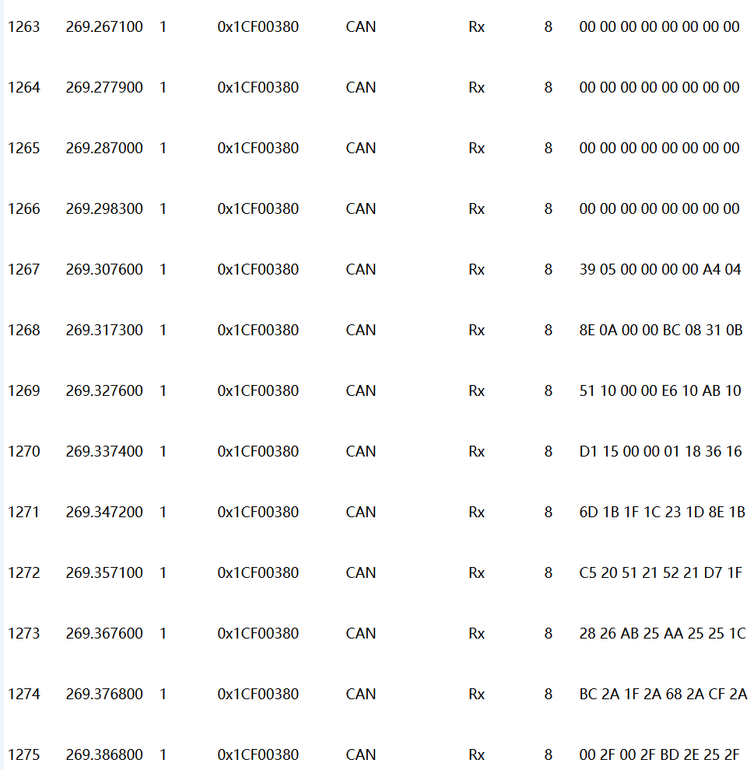
数字波形捕获（PWM_CAP） | 左前轮速 | 轮速采集是否准确，平滑 | 1、模块重新上电，通过UDS列表发送: 默认会话(0x10 0x01) 扩展诊断会话（0x10 0x03） 请求speed 1（0x27 0x01） 发送Key 2（0x27 0x02 0xfe 0xfe 0xfe 0xfe） PWM测试（0x2E 0x99 0x99 0x80） 2、实时曲线监测_80_PWM_testCase下的左前（PSWWheelSpeedFL），右前（PSWWheelSpeedFR），左后（PSWWheelSpeedRL），右后（PSWWheelSpeedRR），检测曲线是否平滑，获取的轮速是否正确。 | 上位机发送轮速采集测试，接收到0X1CF00380。 | PASS | 操作：发 PWM 测试（0x2E 0x99 0x99 0x80），转动车轮（或轮速信号发生器模拟），曲线监测 PSWWheelSpeedFL。 现象：0x1CF00380 报文 FL 两字节轮速值与实际转速一致，曲线平滑无跳变。 | 0x1CF00380：[FL_L, FL_H, FR_L, FR_H, RL_L, RL_H, RR_L, RR_H]
 | 右前轮速 | 轮速采集是否准确，平滑 |  |  |  | 操作：同上，监测 PSWWheelSpeedFR。 现象：0x1CF00380 报文 FR 轮速与实际一致、曲线平滑。 | 0x1CF00380
 | 左后轮速 | 轮速采集是否准确，平滑 |  |  |  | 操作：同上，监测 PSWWheelSpeedRL。 现象：0x1CF00380 报文 RL 轮速与实际一致、曲线平滑。 | 0x1CF00380
 | 右后轮速 | 轮速采集是否准确，平滑 |  |  |  | 操作：同上，监测 PSWWheelSpeedRR。 现象：0x1CF00380 报文 RR 轮速与实际一致、曲线平滑。 | 0x1CF00380
 | 左辅助桥轮速 | 轮速采集是否准确，平滑 | 1、模块重新上电，通过UDS列表发送: 默认会话(0x10 0x01) 扩展诊断会话（0x10 0x03） 请求speed 1（0x27 0x01） 发送Key 2（0x27 0x02 0xfe 0xfe 0xfe 0xfe） PWM测试（0x2E 0x99 0x99 0x81） 2、实时曲线监测_81_PWM_testCase下的附加左（PSWWheelSpeedXL），附加右（PSWWheelSpeedXR），检测曲线是否平滑，获取的轮速是否正确。 |  |  | 辅助桥不涉及。如涉及：发 PWM 测试（0x2E 0x99 0x99 0x81），监测 PSWWheelSpeedXL，看 0x1CF00381 报文 XL 轮速与实际一致、曲线平滑。 | 0x1CF00381：[XL_L, XL_H, XR_L, XR_H]
 | 右辅助桥轮速 | 轮速采集是否准确，平滑 |  |  |  | 辅助桥不涉及。如涉及：同上，监测 PSWWheelSpeedXR，看 0x1CF00381 报文 XR 轮速。 | 0x1CF00381
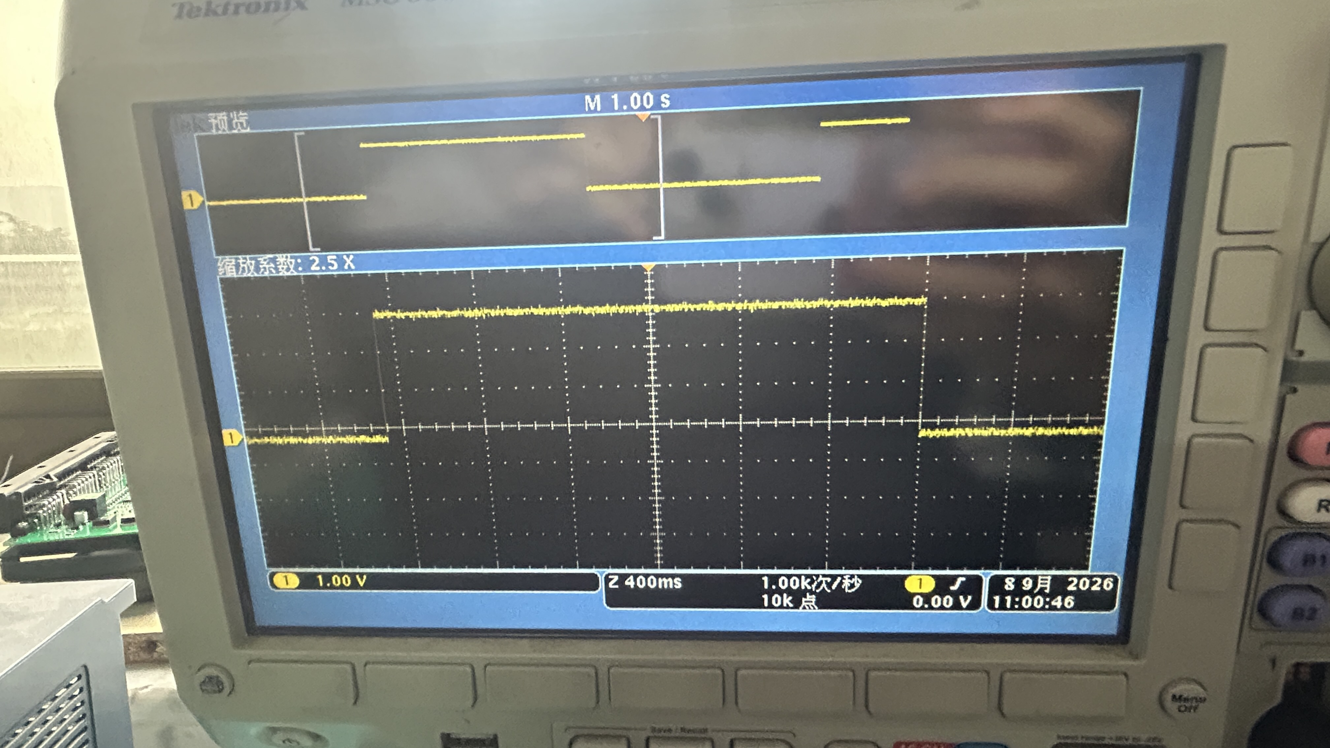
数字波形输出（PWM_CMP） | 前桥ASR阀低边开关 | 前桥ASR阀低边开关功能 | 1、模块重新上电，通过UDS列表发送: 默认会话(0x10 0x01) 扩展诊断会话（0x10 0x03） 请求speed 1（0x27 0x01） 发送Key 2（0x27 0x02 0xfe 0xfe 0xfe 0xfe） PWM测试（0x2E 0x99 0x99 0x90） 2、PC接收0x1CF00390报文， |  | pass | 操作：发 PWM 测试（0x2E 0x99 0x99 0x90）。 现象：0x1CF00390 报文前桥 ASR 低边状态字节 0/1 交替，与低边开关实际动作一致；可听阀动作声或万用表量低边输出。 | 0x1CF00390：[ASRFLowSideSt, ASRRLowSideSt]
 | TRFIN/TRFOUT 阀低边开关（Tr） | TRFIN/TRFOUT 阀低边开关功能 |  |  |  | TRFIN/TRFOUT 阀低边开关不涉及。如涉及，操作同用例 0x90，观察其低边开关动作与上报状态一致。 | 0x1CF00390
 | 后桥ASR阀低边开关 | 后桥ASR阀低边开关功能 |  |  |  | 操作：同用例 0x90。 现象：0x1CF00390 报文后桥 ASR 低边状态字节 0/1 交替，与开关动作一致。 | 0x1CF00390
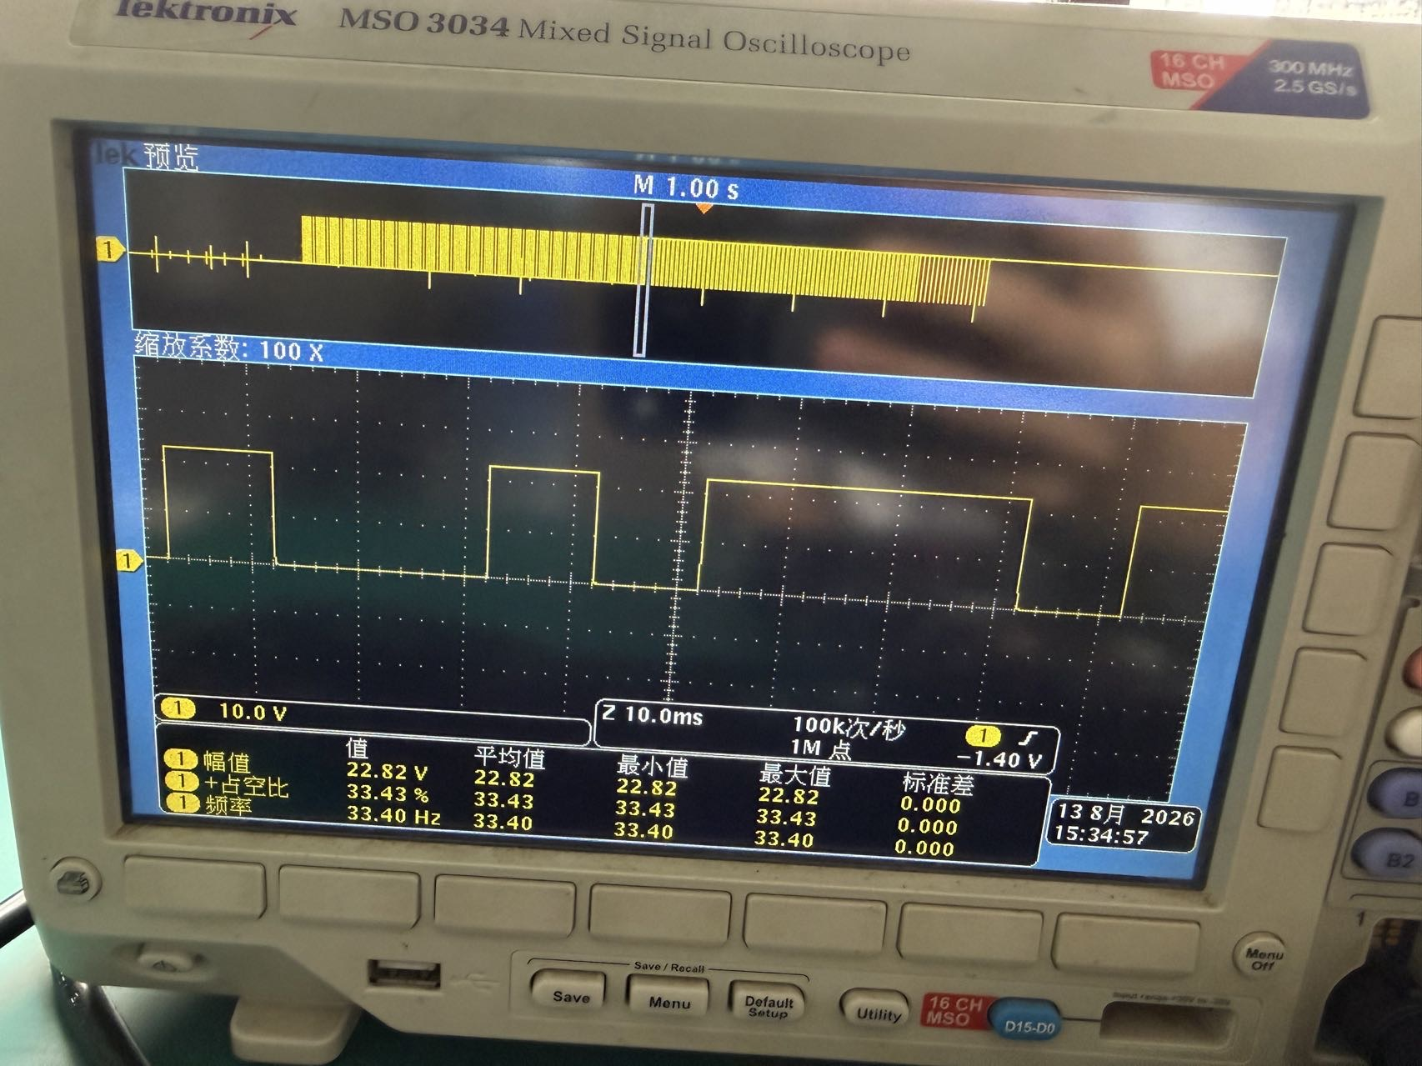
 | 前桥左ABS进气阀 | 前桥左ABS进气阀控制和故障检测 | 1、模块重新上电，通过UDS列表发送: 默认会话(0x10 0x01) 扩展诊断会话（0x10 0x03） 请求speed 1（0x27 0x01） 发送Key 2（0x27 0x02 0xfe 0xfe 0xfe 0xfe） PWM测试（0x2E 0x99 0x99 0x91） 2、模块重新上电，通过UDS列表发送: 默认会话(0x10 0x01) 扩展诊断会话（0x10 0x03） 请求speed 1（0x27 0x01） 发送Key 2（0x27 0x02 0xfe 0xfe 0xfe 0xfe） 分别执行PWM测试（0x2E 0x99 0x99 0x92）、PWM测试（0x2E 0x99 0x99 0x93）、PWM测试（0x2E 0x99 0x99 0x94） 3、PC接收0x1CF00392报文，0x1CF00393报文，0x1CF00394报文。 | 上位机发送阀控制测试，接收到0X1CF00394，0X1CF00392，0X1CF00393报文，正常通报阀故障。 |  | 操作：① 发 PWM 测试（0x2E 0x99 0x99 0x91），示波器接前桥左 ABS 进气阀驱动脚；② 重新上电后分别发 0x92/0x93/0x94，拔掉该阀插头（开路）和短接（短路）。 现象：① 阀按 4 阶段 PWM 参数动作（占空比 0→100→300→500 递增），示波器可见驱动波形，阀有动作声（此用例无 CAN 输出）；② 0x1CF00392 报文该阀 bit0（开路）/bit1（短路）对应置 1，无故障时全 0。 | 0x91 无CAN输出（示波器看波形）；0x1CF00392/0x1CF00393/0x1CF00394，bit0=开路 bit1=短路
 | 前桥左ABS排气阀 | 前桥左ABS排气阀控制和故障检测 |  |  |  | 操作：同前桥左进气阀，示波器接前桥左 ABS 排气阀驱动脚。 现象：驱动波形占空比分阶段递增，阀动作正常；拔阀/短接时 0x1CF00392 对应 bit 置 1。 | 同上行
 | 前桥右ABS进气阀 | 前桥右ABS进气阀控制和故障检测 |  |  |  | 操作：同上，针对前桥右 ABS 进气阀。 现象：波形正常、阀动作；故障试验时 0x1CF00392 对应 bit 置 1。 | 同上
 | 前桥右ABS排气阀 | 前桥右ABS排气阀控制和故障检测 |  |  |  | 操作：同上，针对前桥右 ABS 排气阀。 现象：波形正常、阀动作；故障试验时 0x1CF00392 对应 bit 置 1。 | 同上
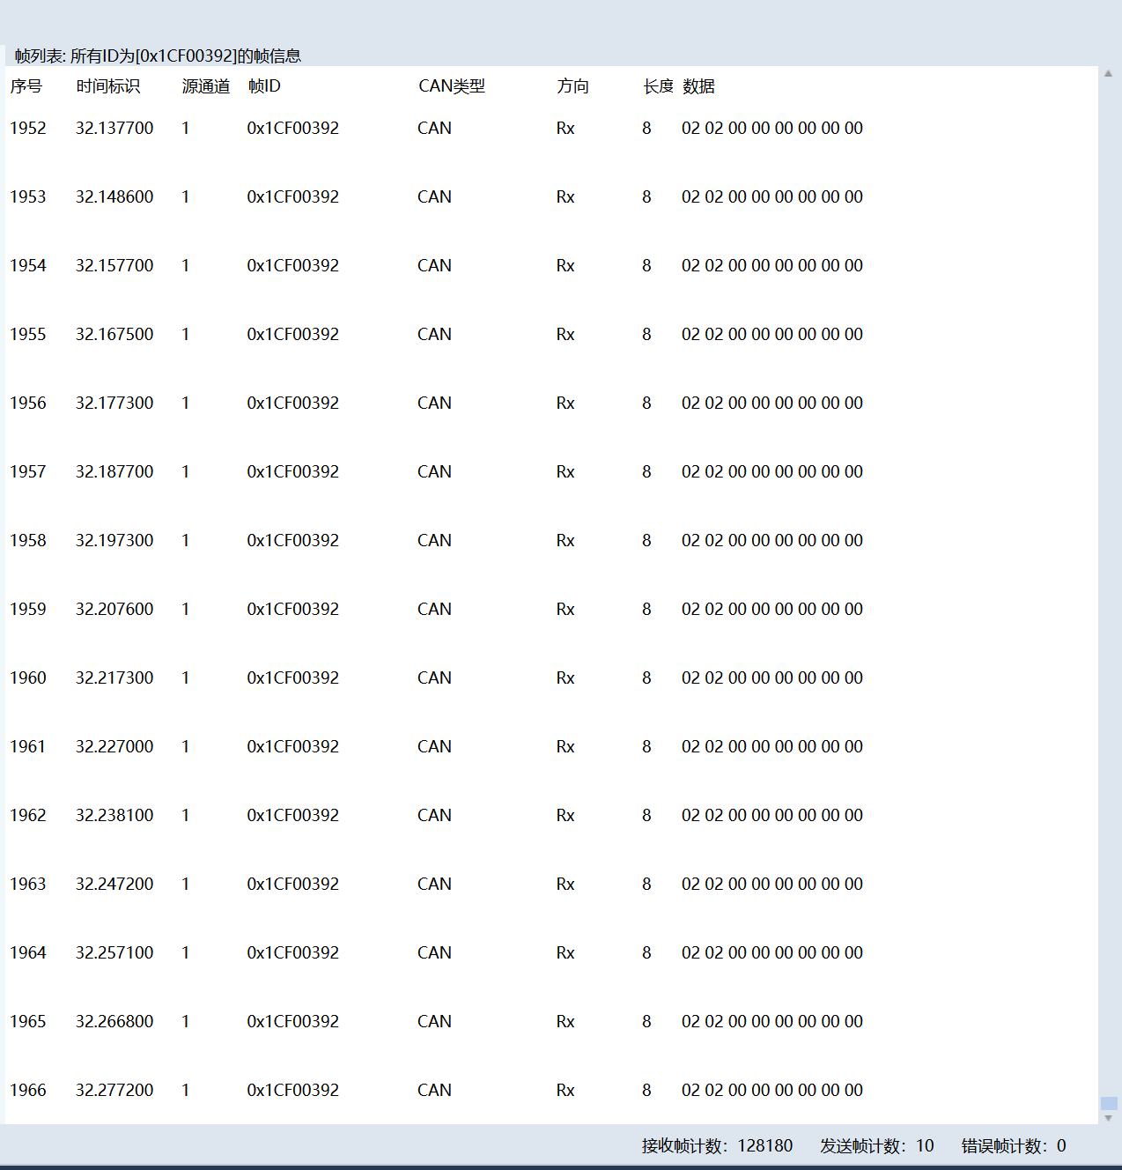
 | 后桥左ABS进气阀 | 后桥左ABS进气阀控制和故障检测 |  |  |  | 操作：同上，针对后桥左 ABS 进气阀。 现象：波形正常、阀动作；故障试验时 0x1CF00392 对应 bit 置 1。 | 同上
 | 后桥左ABS排气阀 | 后桥左ABS排气阀控制和故障检测 |  |  |  | 操作：同上，针对后桥左 ABS 排气阀。 现象：波形正常、阀动作；故障试验时 0x1CF00392 对应 bit 置 1。 | 同上
 | 后桥右ABS进气阀 | 后桥右ABS进气阀控制和故障检测 |  |  |  | 操作：同上，针对后桥右 ABS 进气阀。 现象：波形正常、阀动作；故障试验时 0x1CF00392 对应 bit 置 1。 | 同上
 | 后桥右ABS排气阀 | 后桥右ABS排气阀控制和故障检测 |  |  |  | 操作：同上，针对后桥右 ABS 排气阀。 现象：波形正常、阀动作；故障试验时 0x1CF00392 对应 bit 置 1。 | 同上
 | 辅助桥左ABS进气阀 | 辅助桥左ABS进气阀控制和故障检测 |  |  |  | 操作：同上，针对辅助桥左 ABS 进气阀，故障报文看 0x1CF00393。 现象：波形正常、阀动作；故障试验时 0x1CF00393 对应 bit 置 1。 | 0x1CF00393：6字节
 | 辅助桥左ABS排气阀 | 辅助桥左ABS排气阀控制和故障检测 |  |  |  | 操作：同上，针对辅助桥左 ABS 排气阀。 现象：波形正常、阀动作；故障试验时 0x1CF00393 对应 bit 置 1。 | 0x1CF00393
 | 辅助桥右ABS进气阀 | 辅助桥右ABS进气阀控制和故障检测 |  |  |  | 操作：同上，针对辅助桥右 ABS 进气阀。 现象：波形正常、阀动作；故障试验时 0x1CF00393 对应 bit 置 1。 | 0x1CF00393
 | 辅助桥右ABS排气阀 | 辅助桥右ABS排气阀控制和故障检测 |  |  |  | 操作：同上，针对辅助桥右 ABS 排气阀。 现象：波形正常、阀动作；故障试验时 0x1CF00393 对应 bit 置 1。 | 0x1CF00393
 | TRFIN 阀（Tr 进） | TRFIN 阀控制和故障检测 |  |  |  | TRFIN/TRFOUT 阀不涉及。如涉及，操作同上，故障报文看 0x1CF00393 的 Tr 进/排 两字节。 | 0x1CF00393
 | TRFOUT 阀（Tr 排） | TRFOUT 阀控制和故障检测 |  |  |  | TRFIN/TRFOUT 阀不涉及。如涉及，操作同上，故障报文看 0x1CF00393 的 Tr 进/排 两字节。 | 0x1CF00393
 | 前 ASR 阀（FA_ASR） | 前 ASR 阀控制和故障检测 |  |  |  | 操作：同上，针对前 ASR 阀（F 字节）/ 后 ASR 阀（R 字节）/ Tr ASR 阀（X 字节）。 现象：波形正常、阀动作；拔阀/短接时 0x1CF00394 对应字节 bit 置 1。 | 0x1CF00394：[前ASR(F), 后ASR(R), TrASR(X)]，bit0=开路 bit1=短路
 | 后 ASR 阀（DA_ASR） | 后 ASR 阀控制和故障检测 |  |  |  | 操作：同上，针对后 ASR 阀（R 字节）/ Tr ASR 阀（X 字节）。 现象：波形正常、阀动作；拔阀/短接时 0x1CF00394 对应字节 bit 置 1。 | 0x1CF00394
 | 阀724驱动芯片1 | 阀724驱动芯片故障检测 | 1、模块重新上电，通过UDS列表发送: 默认会话(0x10 0x01) 扩展诊断会话（0x10 0x03） 请求speed 1（0x27 0x01） 发送Key 2（0x27 0x02 0xfe 0xfe 0xfe 0xfe） PWM测试（0x2E 0x99 0x99 0xA0） |  | PASS | 操作：发 PWM 测试（0x2E 0x99 0x99 0xA0），对 U6 驱动通道做开路、短路试验。 现象：0x1CF003A0 报文正常时全 0；开路时 OpenU6 置 1，短路时 ShortU6 置 1，恢复后清 0。 | 0x1CF003A0：[OpenU6, OpenU9, OpenU12, OpenU13, ShortU6, ShortU9, ShortU12, ShortU13]
 | 阀724驱动芯片2 | 阀724驱动芯片故障检测 |  |  |  | 操作：同上，针对 U9 驱动通道做开路/短路试验。 现象：0x1CF003A0 报文 OpenU9/ShortU9 对应置 1，无故障时全 0。 | 0x1CF003A0
 | 阀724驱动芯片3 | 阀724驱动芯片故障检测 |  |  |  | 操作：同上，针对 U12 驱动通道做开路/短路试验。 现象：0x1CF003A0 报文 OpenU12/ShortU12 对应置 1，无故障时全 0。 | 0x1CF003A0
 | 阀724驱动芯片4 | 阀724驱动芯片故障检测 |  |  |  | 操作：同上，针对 U13 驱动通道做开路/短路试验。 现象：0x1CF003A0 报文 OpenU13/ShortU13 对应置 1，无故障时全 0。 | 0x1CF003A0
 | 阀724驱动芯片5 | 阀724驱动芯片故障检测 |  |  |  | 操作：同上（第5片 724 如有装车）。 现象：对应故障位置 1，无故障时全 0。 | 0x1CF003A0
 | 阀724驱动芯片5（U19） | 阀724驱动芯片5（U19）故障检测 | 1、模块重新上电，通过UDS列表发送: 默认会话(0x10 0x01) 扩展诊断会话（0x10 0x03） 请求speed 1（0x27 0x01） 发送Key 2（0x27 0x02 0xfe 0xfe 0xfe 0xfe） PWM测试（0x2E 0x99 0x99 0xA1） |  | pass | 操作：发 PWM 测试（0x2E 0x99 0x99 0xA1），对 724 驱动芯片5（U19）做开路/短路试验。 现象：0x1CF003A1 报文正常时全 0；开路时 OpenU19 置 1，短路时 ShortU19 置 1，驱动芯片自身故障时 DriveChip 置 1。 | 0x1CF003A1：[OpenU19, ShortU19, DriveChip]

